Severidade
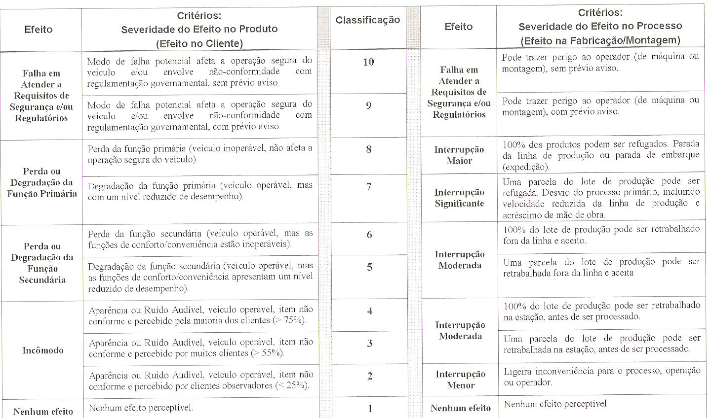
 | ArcelorMittal - Sabará Diretoria de Trefilação | CÓDIGO: | DTREF SGI DD 0007
 |  | REVISÃO: | 22
 |  | DATA REVISÃO: | 2025-10-24
 |  | PÁGINA: | 5 de 8
SEVERIDADE DO EFEITO NO PRODUTO

Ocorrência
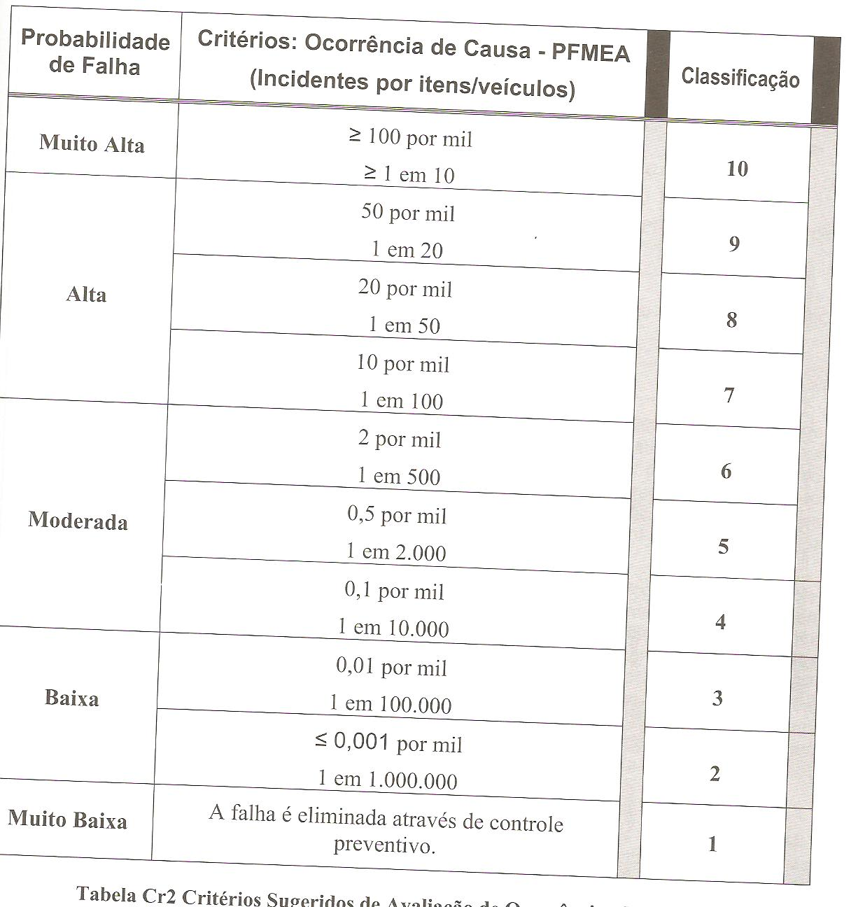
 | ArcelorMittal - Sabará Diretoria de Trefilação | CÓDIGO: | DTREF SGI DD 0007
 |  | REVISÃO: | 22
 |  | DATA REVISÃO: | 2025-10-24
 |  | PÁGINA: | 6 de 8
OCORRÊNCIA DE CAUSA - PFMEA

Detecção
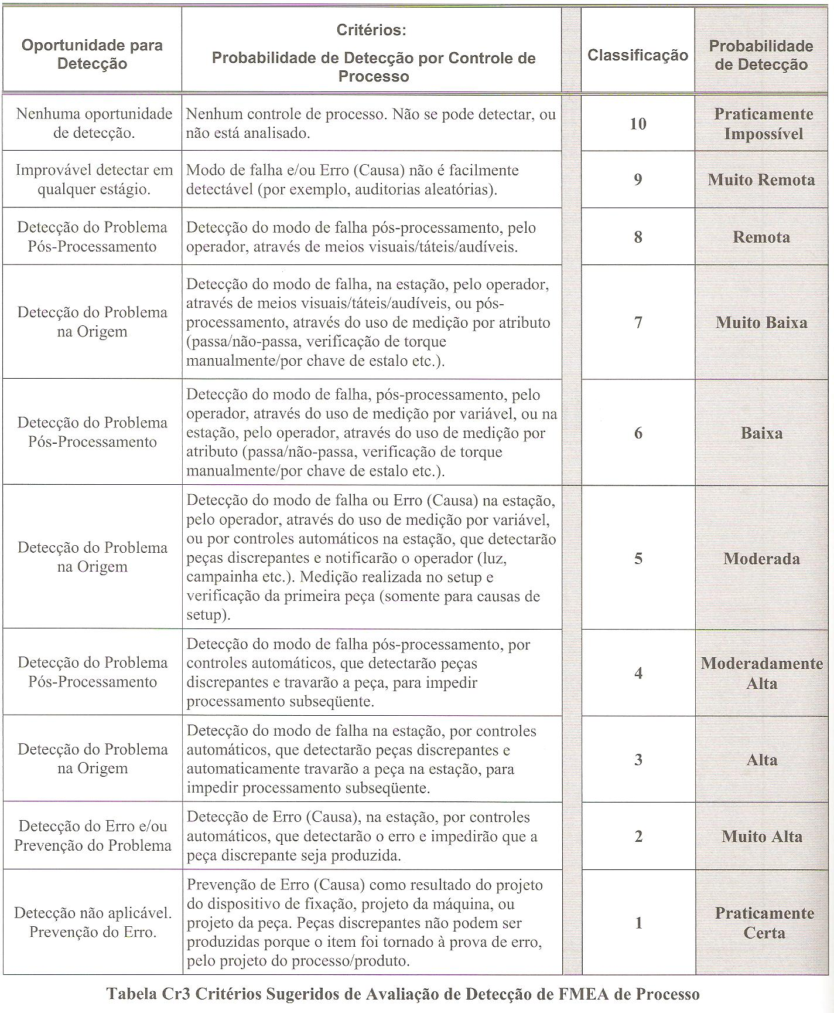
 | ArcelorMittal - Sabará Diretoria de Trefilação | CÓDIGO: | DTREF SGI DD 0007
 |  | REVISÃO: | 22
 |  | DATA REVISÃO: | 2025-10-24
 |  | PÁGINA: | 7 de 8
PROBABILIDADE DE DETECÇÃO POR CONTROLE DE PROCESSO

